Bài 1
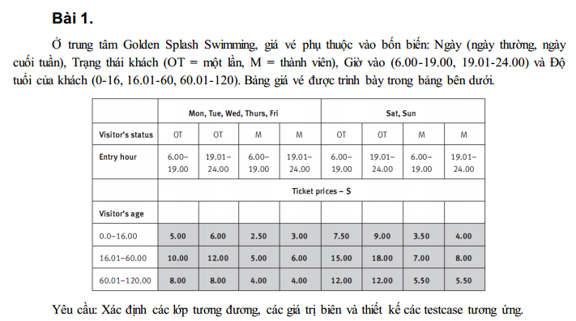
Bảng thiết kế
input
Condition | Valid par. | invalid par.
ngày | { Mon, Tue, Wed, Thus, Fri } | ∉ { Mon, Tue, Wed, Thus, Fri, Sat, Sun }
 | {Sat, Sun} | để trống
trạng thái khách | OT | ∉ {OT or M}
 | M | để trống
giờ vào | 6:00-19:00 | <6:00
 | 19:01-24:00 | >24:00
 |  | bất kỳ giá trị chữ số nào (không phải thời gian)
 |  | để trống
độ tuổi | 0.00-16.00 | <0.00
 | 16.01-60.00 | >120.00
 | 60.01-120.00 | bất kỳ giá trị chữ số nào (không phải tuổi)
 |  | để trống

output
Condition | Valid par.
Giá | 2.50
 | 3.00
 | 3.50
 | 4.00
 | 5.00
 | 6.00
 | 7.50
 | 9.00
 | 5.00
 | 6.00
 | 7.00
 | 8.00
 | 10.00
 | 12.00
 | 15.00
 | 18.00
 | 8.00
 | 4.00
 | 12.00
 | 5.50

Bảng thiết kế test case
Test case type | test case no. | ngày | trạng thái khách | giờ vào | độ tuổi | test case results
Valid par. | 1 | Wed | OT | 15:00:00 | 8 | 5.00
 | 2 | Sun | M | 21:00:00 | 30 | 8.00
 | 3 | Sun | M | 21:00:00 | 90 | 5.50
invalid par. | 1 | trung | M | 21:00:00 | 90 | Lỗi: Ngày phải thuộc {Mon, Tue, Wed, Thurs, Fri, Sat, Sun}
 | 2 | Để trống | M | 22:00:00 | 91 | Lỗi: Ngày Không được để trống
 | 3 | Sun | K | 21:00:00 | 90 | Lỗi: trạng thái khách phải thuộc {OT, M}
 | 4 | Sun | Để trống | 21:00:00 | 90 | Lỗi: trạng thái khách không được để trống
 | 5 | Sun | M | 5:00:00 | 90 | Lỗi: giờ không được < 6.00
 | 6 | Sun | M | 25:00 | 90 | Lỗi: giờ không được > 24.00
 | 7 | Sun | M | 6h | 90 | Lỗi: giờ phải là số chỉ thời gian
 | 8 | Sun | M | Để trống | 90 | Lỗi: giờ không được để trống
 | 9 | Sun | M | 21:00:00 | -1 | Lỗi: độ tuổi không được < 0.00
 | 10 | Sun | M | 21:00:00 | 121 | Lỗi: độ tuổi không được > 120.00
 | 11 | Sun | M | 21:00:00 | 90.567 | Lỗi: độ tuổi phải là số chỉ tuổi
 | 12 | Sun | M | 21:00:00 | Để trống | Lỗi: độ tuổi không được để trống
Valid par. | 1 | Fri | M | 15:00:00 | 8 | 2.50
 | 2 | Fri | M | 20:00:00 | 8 | 3.00
 | 3 | Sat | M | 15:00:00 | 8 | 3.50
 | 4 | Sat | M | 20:00:00 | 8 | 4.00
 | 5 | Fri | OT | 15:00:00 | 8 | 5.00
 | 6 | Fri | OT | 20:00:00 | 8 | 6.00
 | 7 | Sat | OT | 15:00:00 | 8 | 7.50
 | 8 | Sat | OT | 20:00:00 | 8 | 9.00
 | 9 | Fri | M | 15:00:00 | 30 | 5.00
 | 10 | Fri | M | 20:00:00 | 30 | 6.00
 | 11 | Sat | M | 15:00:00 | 30 | 7.00
 | 12 | Sat | M | 20:00:00 | 30 | 8.00
 | 13 | Fri | OT | 15:00:00 | 30 | 10.00
 | 14 | Fri | OT | 20:00:00 | 30 | 12.00
 | 15 | Sat | OT | 15:00:00 | 30 | 15.00
 | 16 | Sat | OT | 20:00:00 | 30 | 18.00
 | 17 | Fri | OT | 15:00:00 | 80 | 8.00
 | 18 | Fri | M | 20:00:00 | 80 | 4.00
 | 19 | Sat | OT | 15:00:00 | 80 | 12.00
 | 20 | Sat | M | 20:00:00 | 80 | 5.50

Bài 2
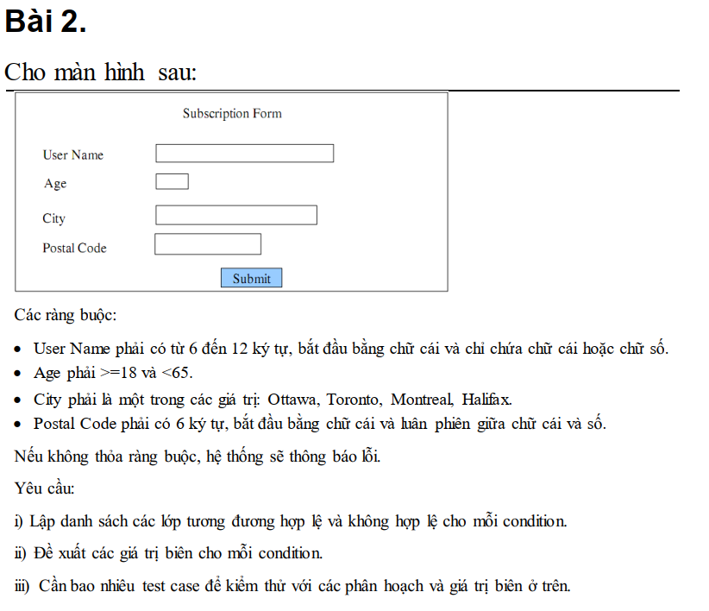
Bảng phân tích
Condition | Valid partition | Invalid partition | Valid boundary | Invalid boundary
User Name | Độ dài từ 6-12 ký tự, bắt đầu bằng chữ cái, chỉ chứa chữ cái và ký số | có ít hơn 6 ký tự | 6 ký tự bắt đầu bằng chữ cái và chỉ chứa chữ cái hoặc số | 5 ký tự
 |  | nhiều hơn 12 ký tự | 12 ký tự bắt đầu bằng chữ cái và chỉ chứa chữ cái hoặc số | 13 ký tự
 |  | Không bắt đầu bằng chữ cái
 |  | Chứa ký tự đặc biệt
 |  | Để trống
Age | [18, 64] | < 18 | 18 | 17
 |  | > 64 | 64 | 65
 |  | Là số thực
 |  | Không phải là ký số
 |  | Để trống
City | {Ottawa, Toronto, Montreal, Halifax} | Không thuộc {Ottawa, Toronto, Montreal, Halifax}
 |  | Để trống
Postal Code | độ dài 6 ký tự, bắt đầu bằng chữ cái, luân phiên chữ cái và số | có ít hơn 6 ký tự |  | 5 ký tự
 |  | có nhiều hơn 6 ký tự |  | 7 ký tự
 |  | Không bắt đầu bằng chữ cái
 |  | Không luân phiên chữ cái và số
 |  | Để trống

Bảng thiết kế test case

Test case type | test case no. | User Name | Age | City | Postal Code | Expected Result

Valid partition | 1 | Trung220904 | 21 | Montreal | T1R2U3 | Xem lại đặc tả
Valid boundary | 1 | Trung220904 | 18 | Montreal | T1R2U3 | Xem lại đặc tả
 | 2 | Trung220904 | 64 | Montreal | T1R2U3 | Xem lại đặc tả
Invalid partition | 1 | Trung | 64 | Montreal | T1R2U3 | Lỗi: User Name phải >= 6 ký tự
 | 2 | Trung123456789 | 64 | Montreal | T1R2U3 | Lỗi: User Name phải <= 12 ký tự
 | 3 | 123Trung | 64 | Montreal | T1R2U3 | Lỗi: User Name phải bắt đầu bằng chữ cái
 | 4 | Trung!@# | 64 | Montreal | T1R2U3 | Lỗi: User Name chỉ chứa chữ cái và số
 | 5 |  | 64 | Montreal | T1R2U3 | Lỗi: User Name không được để trống
 | 6 | Trung220904 | 1 | Montreal | T1R2U3 | Lỗi: Age phải >= 18
 | 7 | Trung220904 | 100 | Montreal | T1R2U3 | Lỗi: Age phải <= 64
 | 8 | Trung220904 | 59.61 | Montreal | T1R2U3 | Lỗi: Age phải là số nguyên
 | 9 | Trung220904 | Hai Muoi | Montreal | T1R2U3 | Lỗi: Age phải là số
 | 10 | Trung220904 |  | Montreal | T1R2U3 | Lỗi: Age không được để trống
 | 11 | Trung220904 | 21 | HoChiMinh | T1R2U3 | Lỗi: City phải thuộc {Ottawa, Toronto, Montreal, Halifax}
 | 12 | Trung220904 | 21 |  | T1R2U3 | Lỗi: City không được để trống
 | 13 | Trung220904 | 21 | Montreal | T1R2 | Lỗi: Postal Code phải dài 6 ký tự
 | 14 | Trung220904 | 21 | Montreal | T1R2U3N4 | Lỗi: Postal Code phải dài 6 ký tự
 | 15 | Trung220904 | 21 | Montreal | #T1R2U | Lỗi: Postal Code phải bắt đầu bằng chữ cái
 | 16 | Trung220904 | 21 | Montreal | T1R1UN | Lỗi: Postal Code phải luân phiên giữa chữ cái và số
 | 17 | Trung220904 | 21 | Montreal |  | Lỗi: Postal Code không được đế trống
Invalid boundary | 1 | Trung220904 | 17 | Montreal | T1R2U3 | Lỗi: Age phải >= 18
 | 2 | Trung220904 | 65 | Montreal | T1R2U3 | Lỗi: Age phải <= 64
 | 3 | Trung220904 | 65 | Montreal | T1R2 | Lỗi: Postal Code phải dài 6 ký tự
 | 4 | Trung220904 | 65 | Montreal | T1R2U3N4 | Lỗi: Postal Code phải dài 6 ký tự

Bài 3
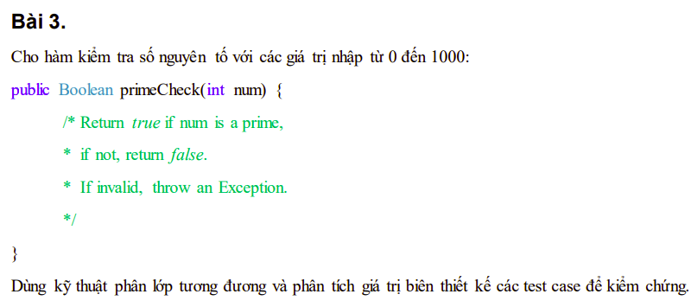
Bảng phân tích

Condition | Valid partition | Invalid partition | Valid boundary | Invalid boundary
Num | Là số nguyên tố ∈ [0, 1000] | num < 0 | 0 | -1
 | không Là số nguyên tố ∈ [0,1000] | num > 1000 | 1000 | 1001
 |  |  | 1
 |  |  | 2

Bảng thiết kế test case
Test case type | test case no. | Num | Expected Result

Valid partition | 1 | 3 | TRUE
 | 2 | 600 | FALSE
Valid boundary | 1 | 0 | FALSE
 | 2 | 1000 | FALSE
 | 3 | 1 | FALSE
 | 4 | 2 | TRUE
Invalid partition | 1 | -3 | Exception
 | 2 | 10000 | Exception
Invalid boundary | 1 | -1 | Exception
 | 2 | 1001 | Exception

Bài 4
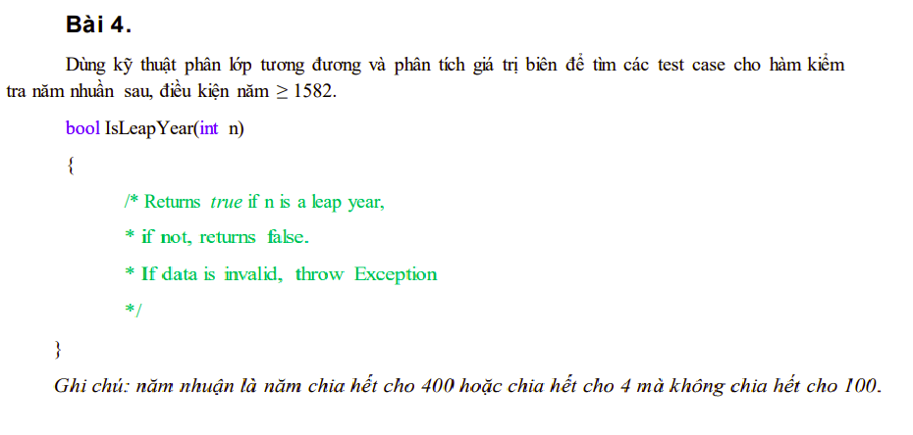
Bảng phân tích

Condition | Valid partition | Invalid partition | Valid boundary | Invalid boundary
n | >= 1582 | <1582 | 1582 | 1581
output | TRUE(chia hết cho 400)
 | True(chia hết cho 4 và không chia hết cho 100)
 | FALSE

Bảng thiết kế test case
Test case type | test case no. | n | Expected Result

Valid partition | 1 | 2000 | TRUE
 | 2 | 2003 | FALSE
Invalid partition | 1 | 1000 | Exception
Valid boundary | 1 | 1582 | TRUE
Invalid boundary | 1 | 1581 | Exception

Bài 5
Bảng phân tích

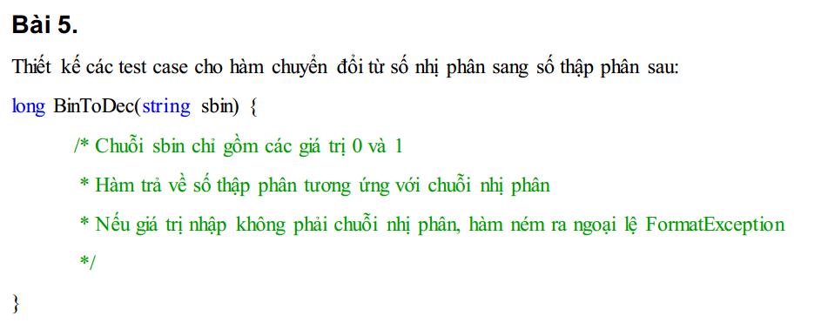
Condition | Valid partition | Invalid partition | Valid boundary | Invalid boundary
sbin | Chuỗi chỉ gồm giá trị 0 và 1, độ dài thuộc [1,63] | Chuỗi chứa giá trị khác 0 và 1 | "0"
 |  | để trống

Bảng thiết kế test case
Test case type | test case no. | sbin | Expected Result

Valid partition | 1 | "1010" | 10
Invalid partition | 1 | 123123Trung | FormatException
 | 2 | "" | FormatException
Valid boundary | 1 | "0" | 0

Bài 6
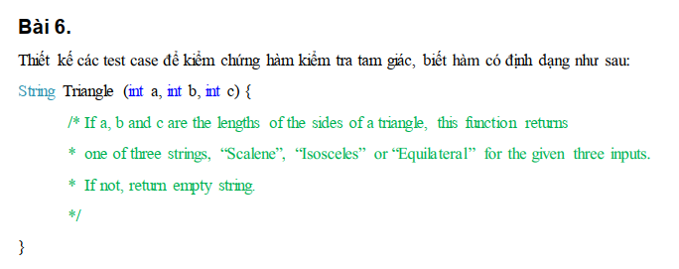
Bảng phân tích

Condition | Valid partition | Invalid partition | Valid boundary | Invalid boundary
a | >0 | <=0 | 1 | 0
b | >0 | <=0 | 1 | 0
c | >0 | <=0 | 1 | 0
Output | Scalene: a + b > c, b + c > a, a + c > b
 | Isoceles: giống Scalene và a = b != c hoặc b = c != a hoặc a = c != b
 | Equilateral: giống Scalene và a = b = c

Bảng thiết kế test case
Test case type | test case no. | Input |  |  | Expected Result
 |  | a | b | c
Valid partition | 1 | 3 | 4 | 5 | Scalene
 | 2 | 5 | 5 | 3 | Isosceles
 | 3 | 3 | 3 | 3 | Equilateral
Invalid partition | 1 | -1 | 1 | 2 | ""
 | 2 | 1 | -1 | 2 | ""
 | 3 | 1 | 2 | -1 | ""
Valid boundary | 1 | 1 | 1 | 1 | Equilateral
Invalid boundary | 1 | 0 | 1 | 2 | ""
 | 2 | 1 | 0 | 2 | ""
 | 3 | 1 | 2 | 0 | ""

Bài 7
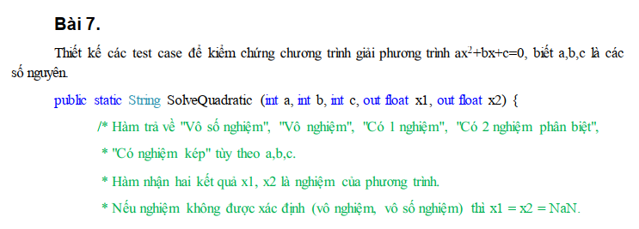
Bảng phân tích

Condition | Valid partition |  | Invalid partition | Valid boundary | Invalid boundary
Output | vô số nghiệm | a = 0, b = 0, c = 0
 | vô nghiệm | a = 0, b = 0, c ≠ 0
 | vô nghiệm | ∆ = b^2−4ac, ∆ < 0
 | có 1 nghiệm | a = 0, b ≠ 0, c ≠ 0
 | có 2 nghiệm pb | Với ∆ = b^2−4ac, ∆ > 0
 | có nghiệm kép | Với ∆ = b^2−4ac, ∆ = 0

Bảng thiết kế test case
Test case type |  | test case no. | Input |  |  | Expected Result
 |  |  | a | b | c | return | x1 | x2
Valid partition |  | 1 | 0 | 0 | 0 | "Vô số nghiệm"
 |  | 2 | 0 | 0 | 5 | "Vô nghiệm"
 |  | 3 | 1 | 1 | 1 | "Vô nghiệm"
 |  | 4 | 0 | 2 | -4 | "Có 1 nghiệm" | 2 | 2
 |  | 5 | 1 | -2 | 1 | "Có nghiệm kép" | 1 | 1
 |  | 6 | 1 | -3 | 2 | "Có 2 nghiệm phân biệt" | 1 | 2

Bài 8
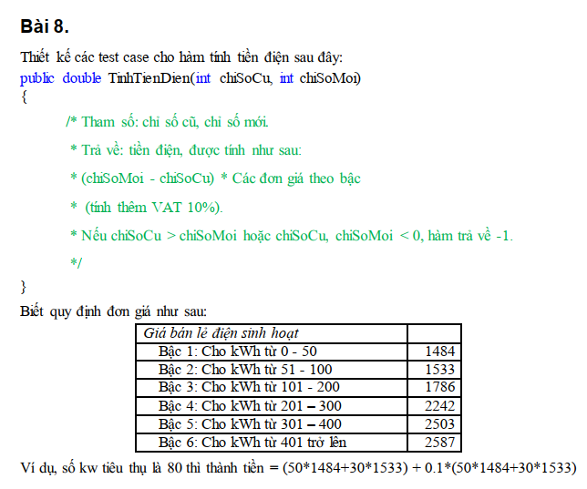
Bảng phân tích

Condition | Valid partition | Invalid partition | Valid boundary | Invalid boundary
chiSoCu | [0, chiSoMoi] | < 0 | 0 | -1
 |  | > chiSoMoi | chiSoMoi | chiSoMoi + 1
chiSoMoi | [0,vc) và [chiSoCu, vc) | <0 | <0 | -1
 |  | < chiSoCu | chiSoCu | chiSoCu - 1
soKwtieuthu | [0-50] | <0 | 0 | -1
 | [51-100] |  | 50
 | [101-200] |  | 51
 | [201-300] |  | 100
 | [301-400] |  | 101
 | [401-vc] |  | 200
 |  |  | 201
 |  |  | 300
 |  |  | 301
 |  |  | 400
 |  |  | 401

Bảng thiết kế test case
Test case type | test case no. | Input |  | Expected Result
 |  | chiSoCu | chiSoMoi
Valid partition | 1 | 0 | 20
 | 2 | 0 | 70
 | 3
 | 4
 | 5
 | 6
Invalid partition

Valid boundary

Invalid boundary

Bài 9
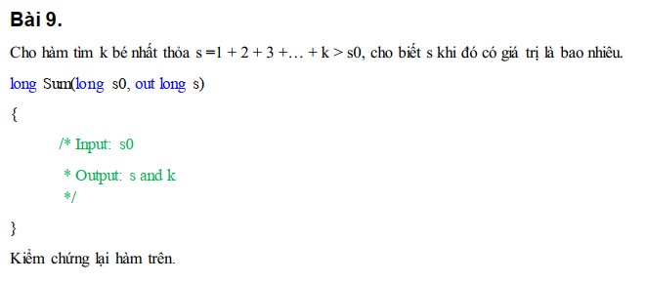
Bảng phân tích

Condition | Valid partition | Invalid partition | Valid boundary | Invalid boundary
s0 | < 0 | < giá trị nhỏ nhất của long | -1 | giá trị lớn nhất của long + 1
 | > 0 | > giá trị lớn nhất của long | 1 | giá trị bé nhất của long -1
 | 0

Test case type | test case no. | Input | Expected Result
 |  | s0 | s | k
Valid partition | 1 | -40 | 1 | 1
 | 2 | 50 | 55 | 10
 | 3 | 0 | 1 | 1
Invalid partition | 1 | 2^63 + 1234567 | Xem lại đặc tả | Xem lại đặc tả
 | 2 | -2^63 - 1234567 | Xem lại đặc tả | Xem lại đặc tả
Valid boundary | 1 | -1 | 1 | 1
 | 2 | 1 | 3 | 2
Invalid boundary | 1 | 2^63 | Xem lại đặc tả | Xem lại đặc tả
 | 2 | -2^63-1 | Xem lại đặc tả | Xem lại đặc tả

Bài 10
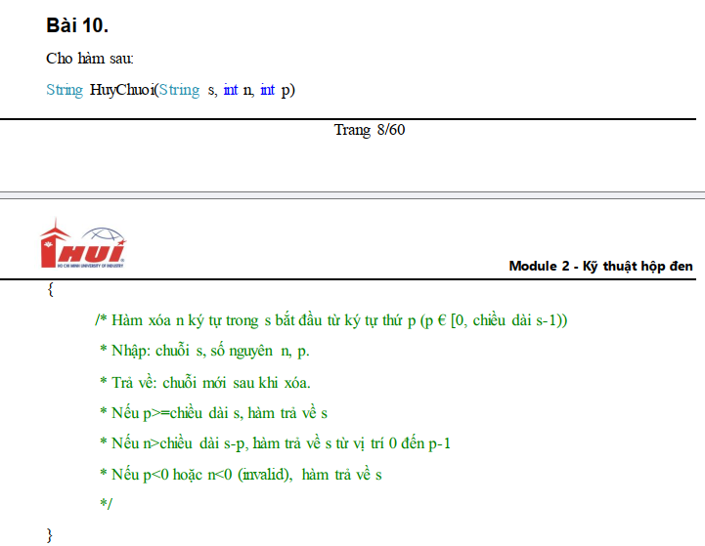
Bảng phân tích

Condition | Valid partition | Invalid partition | Valid boundary | Invalid boundary
s | tất cả các chuỗi có độ dài >= 0 |  | chuỗi rỗng
n | >=0 | < 0 | 0 | -1
p | p ∈[0, chiều dài s-1) | < 0 | 0 | -1
 |  |  | s-2
Output | s
 | s từ vị trí 0 đến p-1
 | s sau khi xóa hợp lệ

Bảng thiết kế test case
Test case type | test case no. | Input |  |  | Expected Result
 |  | s | n | p
Valid partition | 1 | nguyenthanhtrung | 1 | 16 | nguyenthanhtrung
 | 2 | nguyenthanhtrung | 10 | 8 | nguyenth
 | 3 | nguyenthanhtrung | 2 | 2 | ngenthanhtrung
Invalid partition | 1 | nguyenthanhtrung | -1 | 3 | nguyenthanhtrung
 | 2 | nguyenthanhtrung | 2 | -1 | nguyenthanhtrung
 | 3
Valid boundary | 1 | "" | 1 | 3 | ""
 | 2 | nguyenthanhtrung | 0 | 15 | nguyenthanhtrung
 | 3 | nguyenthanhtrung | 16 | 0 | ""
Invalid boundary | 1 | nguyenthanhtrung | -1 | 0 | nguyenthanhtrung
 | 2 | nguyenthanhtrung | 1 | -1 | nguyenthanhtrung
 | 3 | nguyenthanhtrung | 1 | 14 | nguyenthanhtrun

Bài 11
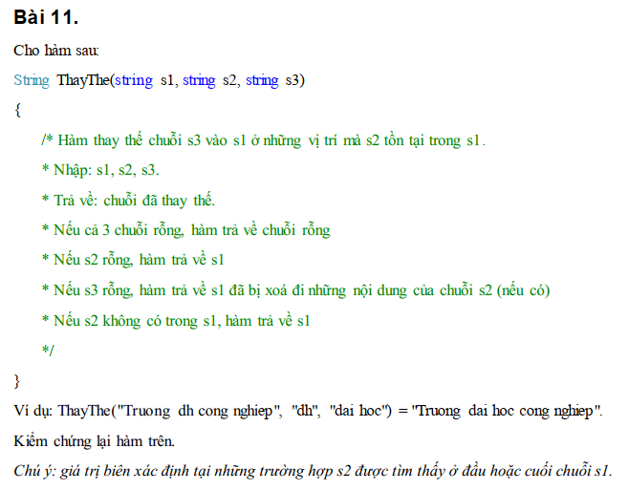
Bảng phân tích

Condition | Valid partition | Invalid partition | Valid boundary | Invalid boundary
s1 | chuỗi bất kì>=0
s2 | chuỗi bất kì>=0
s3 | chuỗi bất kì>=0
Output | s1 sau khi thay thế s3 vào s2
 | ""
 | s1 khi s2 rỗng
 | s1 bị xóa đi những nội dung của s2
 | s1 khi s2 không có trong s1

Bảng thiết kế test case
Test case type | test case no. | Input |  |  | Expected Result
 |  | s1 | s2 | s3
Valid partition (input) | 1 | Truong dh cong nghiep | dh | dai hoc | Truong dai hoc cong nghiep
Valid partition (output) | 1 | "" | "" | "" | ""
 | 2 | Truong dh cong nghiep | "" | dai hoc | Truong dh cong nghiep
 | 3 | Truong dh cong nghiep | dh | "" | Truong cong nghiep
 | 4 | Truong dh cong nghiep | dai hoc | dh | Truong dh cong nghiep

Bài 12
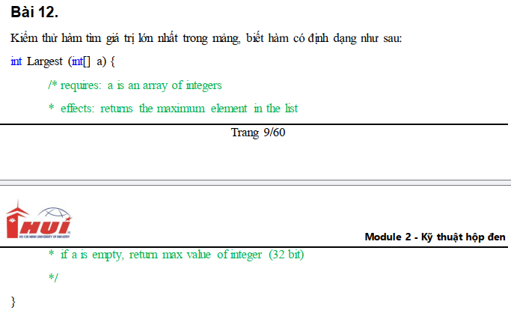
Bảng phân tích

Condition | Valid partition | Invalid partition | Valid boundary | Invalid boundary | min: giá trị nhỏ nhất có thể nhập
a | mảng có độ dài >= 0, chứa giá trị thuộc [min, max] | mảng chứa giá trị < min | mảng có độ dài = 0 |  | max: giá trị lớn nhất có thể nhập
 |  | mảng chứa giá trị > max | mảng chứa giá trị = min | mảng chứa giá trị = min - 1
 |  |  | mảng chứa giá trị = max | mảng chứa giá trị = max + 1

Bảng thiết kế test case
Test case type | test case no. | Input | Expected Result
 |  | a
Valid partition | 1 | [7, 8, 8, 9, 10, 11] | 11
Valid boundary | 1 | [] | 2147483647
 | 2 | [-2147483648, -1000, -100, -10, -1] | -1
 | 3 | [2147483647, 2000, 200, 20, 2] | 2147483647
Invalid partition | 1 | [-64654163131654, -10, -20] | đọc lại đặt tả
 | 2 | [0, 1024, 31465431354345] | đọc lại đặt tả
Invalid boundary | 1 | [-2147483649, -500, 500, 1000] | đọc lại đặt tả
 | 2 | [2147483648, 2000, 10000, 1100, 10] | đọc lại đặt tả

Bài 13
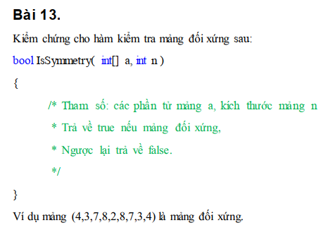
Bảng phân tích
Condition | Valid partition | Invalid partition | Valid boundary | Invalid boundary | min: giá trị nhỏ nhất có thể nhập
a | là mảng đối xứng có độ dài >= 0, chứa giá trị thuộc [min, max] | mảng chứa giá trị < min | mảng có độ dài = 0 | mảng chứa giá trị = min - 1 | max: giá trị lớn nhất có thể nhập
 | là mảng không đối xứng có độ dài >= 0, chứa giá trị thuộc [min, max] | mảng chứa giá trị > max | mảng chứa giá trị = min | mảng chứa giá trị = max + 1
 |  |  | mảng chứa giá trị = max
n | đúng với độ dài của a | khác độ dài của a | 0

Bảng thiết kế test case
Test case type | test case no. | Input |  | Expected Result
 |  | a | n
Valid partition | 1 | [1,2,3,4,3,2,1] | 7 | TRUE
 | 2 | [1,2,3,4,5] | 5 | FALSE
Valid boundary | 1 | [] | 0 | TRUE
 | 2 | [-2147483648, -543, -123, -1] | 4 | FALSE
 | 3 | [2147483647, 543, 543, 2147483647] | 4 | TRUE
Invalid partition | 1 | [1,2,-4738914623,2,1] | 5 | đọc lại đặt tả
 | 2 | [1,2,4738914623,2,1] | 5 | đọc lại đặt tả
 | 4 | [1,2,3,4,2,1] | 10 | đọc lại đặt tả
Invalid boundary | 1 | [-2147483649, -543, -123, -1] | 4 | đọc lại đặt tả
 | 2 | [2147483648, 543, 123, 1] | 4 | đọc lại đặt tả

Bài 14
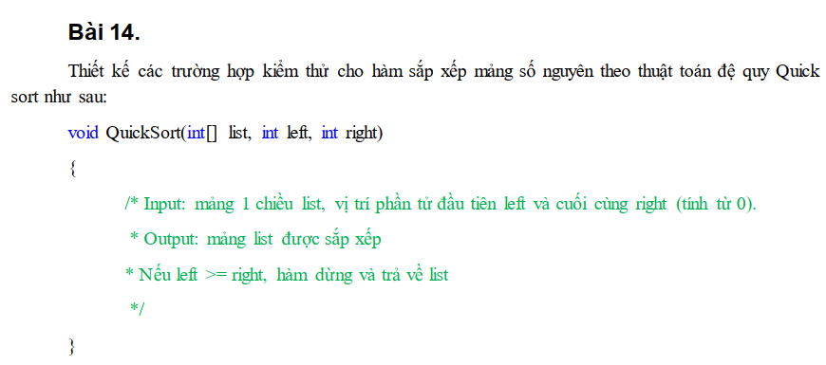
Bảng phân tích

Condition | Valid partition | Invalid partition | Valid boundary | Invalid boundary | min: giá trị nhỏ nhất có thể nhập
a | là mảng có độ dài >= 0, chứa giá trị thuộc [min, max] | mảng chứa giá trị < min | mảng có độ dài = 0 | mảng chứa giá trị = min - 1 | max: giá trị lớn nhất có thể nhập
 |  | mảng chứa giá trị > max | mảng chứa giá trị = min | mảng chứa giá trị = max + 1
 |  |  | mảng chứa giá trị = max
left | [0, right - 1] | < 0 | 0 | -1
 |  | > right - 1 | right - 1 | right
right | [left + 1, độ dài a - 1] | < 0 | 0 | -1
 |  | < left + 1 | left + 1 | left

Bảng thiết kế test case
Test case type | test case no. | Input |  |  | Expected Result
 |  | a | left | right
Valid partition | 1 | [1,4,3,2] | 1 | 3 | [1,2,3,4]
Valid boundary | 1 | [] | 0 | 0 | []
 | 2 | [-2147483648, -543, -123, -1] | 0 | 1 | [-2147483648, -543, -123, -1]
 | 3 | [2147483647, 543, 321, 123] | 0 | 1 | [543, 2147483647, 321, 123]
Invalid partition | 1 | [-3212147483648, -543, -123, -1] | 0 | 3 | đọc lại đặt tả
 | 2 | [3212147483648, -543, -123, -1] | 0 | 3 | đọc lại đặt tả
 | 3 | [1,4,3,2] | -10 | 3 | đọc lại đặt tả
 | 4 | [1,4,3,2,6,6,4,3,7,9,8,10] | 5 | 3 | [1,4,3,2,6,6,4,3,7,9,8,10]
 | 5 | [1,4,3,2,6,6,4,3,7,9,8,10] | 0 | -10 | [1,4,3,2,6,6,4,3,7,9,8,10]
 | 6 | [1,4,3,2,6,6,4,3,7,9,8,10] | 5 | 3 | [1,4,3,2,6,6,4,3,7,9,8,10]
Invalid boundary | 1 | [-2147483649, -543, -123, -1] | 0 | 3 | đọc lại đặt tả
 | 2 | [2147483648, 543, 321, 123] | 0 | 3 | đọc lại đặt tả
 | 3 | [1,4,3,2] | -1 | 3 | đọc lại đặt tả
 | 4 | [1,4,3,2] | 3 | 3 | [1,4,3,2]
 | 5 | [1,4,3,2] | 0 | -1 | [1,4,3,2]
 | 6 | [1,4,3,2] | 0 | 0 | [1,4,3,2]

Bài 15
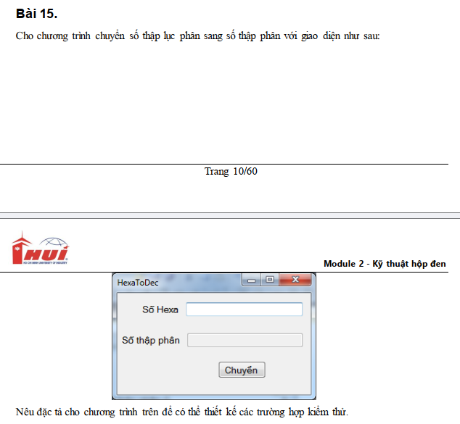
Bảng phân tích

Condition | Valid partition | Invalid partition | Valid boundary | Invalid boundary
Số Hexa | Chuỗi chứa ký tự thuộc {0, 1, 2, 3, 4, 5, 6, 7, 8, 9, A, B, C, D, E, F, a, b, c, d, e, f}, có dấu "-" đứng đầu | Chứa ký tự không thuộc {0,1,2,3,4,5,6,7,8,9,A,B,C,D,E,F,a,b,c,d,e,f}
 | Chuỗi chứa ký tự thuộc {0, 1, 2, 3, 4, 5, 6, 7, 8, 9, A, B, C, D, E, F, a, b, c, d, e, f}, không có dấu "-" đứng đầu | Dấu "-" không đứng đầu
 |  | Rỗng
Bảng thiết kế test case
Test case type | test case no. | Input | Expected Result
 |  | Số Hexa
Valid partition | 1 | -10 | -16
 | 2 | 9C515C | 10244444
Invalid partition | 1 | xyz321 | Lỗi: Số Hexa chỉ chứa ký tự thuộc {0, 1, 2, 3, 4, 5, 6, 7, 8, 9, A, B, C, D, E, F, a, b, c, d, e, f}
 | 2 | ad-123 | Lỗi: dấu "-" trong số Hexa chỉ được đứng đầu
 | 3 | "" | Lỗi: Số Hexa không được để trống

Sheet2
